Feuil1
Catégorie | Problème identifié | Explication du problème | Bonne pratique à adopter | Action recommandée | Référence
(SEO ou accessiblité ?) + performance quelle cate. | 2-3 mots visuel du prbl | plus de détails pq ca ne vas pas | comment le corriger, (conseils) | a terme quel element choisi de corriger | le lien
SEO | le h3 page 2< pas conforme | le h3 page2< n'est pas défini de façon a savoir ou cela nous mêne, on ne comprend pas a qui il correspond. | Cette balise ramene a la deuxieme page du site, indiquer a l'uilisateur quel lien suivre |  | http://127.0.0.1:5500/index.html
Accessibilté | l'attribut lang est invalide | Mauvaise valeur par défaut pour l'attribut lang sur l'élément html : la sous-balise de langue par défaut n'est pas une partie de langue IANA valide d'une balise de langue | Il est important d'attrribuer une langue dans lequelle le site est rédiger | OK | https://validator.w3.org/nu/#file
Accessibilté | Footer bloc 8 les liens sont trop proche, difficile de cliquer sur le bon lien. | Les liens sont collés les une aux autres. | Ces liens sont des informations importante concernant l'entreprise ou le produits vendu, il faut que l'utilisateur est une accessibilité simple et donne aussi envie de cliquer. Restreindre le nombre, pour que cela reste pertinent. Il s'agit d'une pratique black hat qui peut être sanctionnée par google. | ok | https://developer.chrome.com/docs/devtools/accessibility/reference/
Accessibilté | Les contraste des couleurs ne sont pas suffisant | Certain texte ne sont pas lisible avec le fond | La visibilté d'un site est l'élement principale, afin de pouvoir comprendre notre recherche. Le texte et son arrière-plan doivent avoir un ratio de contraste d'au moins 4.5:1. Le texte d'en-tête (ou juste plus grand) doit avoir un ratio d'au moins 3:1 |  | https://developer.chrome.com/docs/devtools/accessibility/reference/ | https://developer.mozilla.org/fr/docs/Web/Accessibility/Understanding_WCAG/Perceivable/Color_contrast
SEO | Texte trop petit | Le texte est trop petit en cause de la taille de la police | Il faut que la taille de la police soit 10 à 12 size. | ok | http://127.0.0.1:5500/index.html
Accessibilté | Lien réseau sociaux | Les liens des réseaux sociaux sont vide, ces dernier ne ramène nulle part | Mettre les liens des reseau permet de montrer ce que l'entreprise fait |  | https://wave.webaim.org/
Accessibilté | Texte sous forme d'image | Le texte à été mis sous forme d'image ce qui ne permet pas de modifier les couleurs et la police | Il faut que le site donne envie visuellement ne peux meme pas referencer le texte dans l'image + preferer des balise textuelle que image | ok | https://wave.webaim.org/
SEO | La taille des image est trop grande | Les images qui sont trop grande prennent plus de temps à ce télécharger et ralenti la page web. | Important d'utilier des image adapter |  | http://127.0.0.1:5500/index.html
SEO | Hiérachie des titres n'est pas bonne, le h3 est utiliser sans sémantique. | Des titres sont en h3 dans un h1 sans h2 | Il est important d'avoir une hierachie coérhante entre les éléments |  | https://wave.webaim.org/
SEO | <meta name=description content=> | La balise est présente, mais vide. | balises meta description précises peuvent améliorer le taux de clic.parce qu'avec une bonne description, vous incitez l'internaute à cliquer sur votre résultat et donc vous augmentez le trafic généré par Google. | ok | https://www.webrankinfo.com/dossiers/conseils/balise-meta-description
SEO | Certain <script> ne sont pas en defer | Il n'y a que un seul script qui est charger avec l'attribut defer | L'attribut defer permet aux navigateur de charger les scripts en parallèle, après avoir analysé le rendu de la page HTML, ce qui amérliore la vitesse d'affichage du site. | OK | http://127.0.0.1:5500/index.html
SEO | Balise <title> | Le contenu de la balise <title> est un point | L'élément HTML <title> définit le titre du document qui s'affiche dans la barre de titre d'un navigateur ou dans l'onglet d'une page, il lui faut un mot clé important. | ok | http://127.0.0.1:5500/index.html
SEO | <meta name=keywords | Les mots clés se répéte dans la balise meta keywords | Les mots-clés en ligne sont utilisés comme requêtes pour les moteurs de recherche ou comme mots identifiant le contenu sur les sites Web. |  | https://fr.semrush.com/blog/seo-black-hat/?kw=&cmp=FR_SRCH_DSA_Blog_FR&label=dsa_pagefeed&Network=g&Device=c&utm_content=641227480222&kwid=dsa-1930515064735&cmpid=19249435580&agpid=144424619197&BU=Core&extid=64565604208&adpos=&gclid=Cj0KCQiAz9ieBhCIARIsACB0oGJKMoSTgitjOLR7qeBrrlWBb3z-_e3r-SiwpJdQsIlhZUIID5m228YaAtkXEALw_wcB
SEO | <div class=keywords | Il y a une phrase qui est répté deux fois dans une div | Cela peux avoir un impact sur la visibilité du site web, car c'est sanctionné par google, on le nomme le black hat | ok supp ? | http://127.0.0.1:5500/index.html
Accessibilté | Répétition des mots clés, dans l'attribut alt des img | L'attribut alt des images contient les mêmes mots clès pour plusieurs d'entre elle | Le alt d'une image permet d'identifier l'image, pour les personnes qui n'aurai pas accès à cette dernière. |  | http://127.0.0.1:5500/index.html
SEO | Les liens du footer, ne sont pas pertinent (fusionner avec la lg ( | Dans le footer il y a beaucoup trop de liens qui n'ont pas de rapport avec ce que fait l'agence, cela peut être considérer comme du spamming pour générer plus de liens vers notre site. | Il faut pouvoir avoir des liens pertinant et en cohérence avec notre site. | ok | https://www.seo-et-referencement.fr/creer-des-liens-pertinents/
SEO | L'adresse et les horaires de l'agences ne sont pas lisibile | L'adresse et les horaires sont trop petit pour la visibilté de l'utilisateur | Il est néccesssaire de mettre en visibilité les points de contact de l'agence, afin de pouvoir être connecté. |  | https://openclassrooms.com/fr/courses/5561431-augmentez-votre-trafic-grace-au-referencement-naturel-seo
Accessibilté | Erreur 404 | 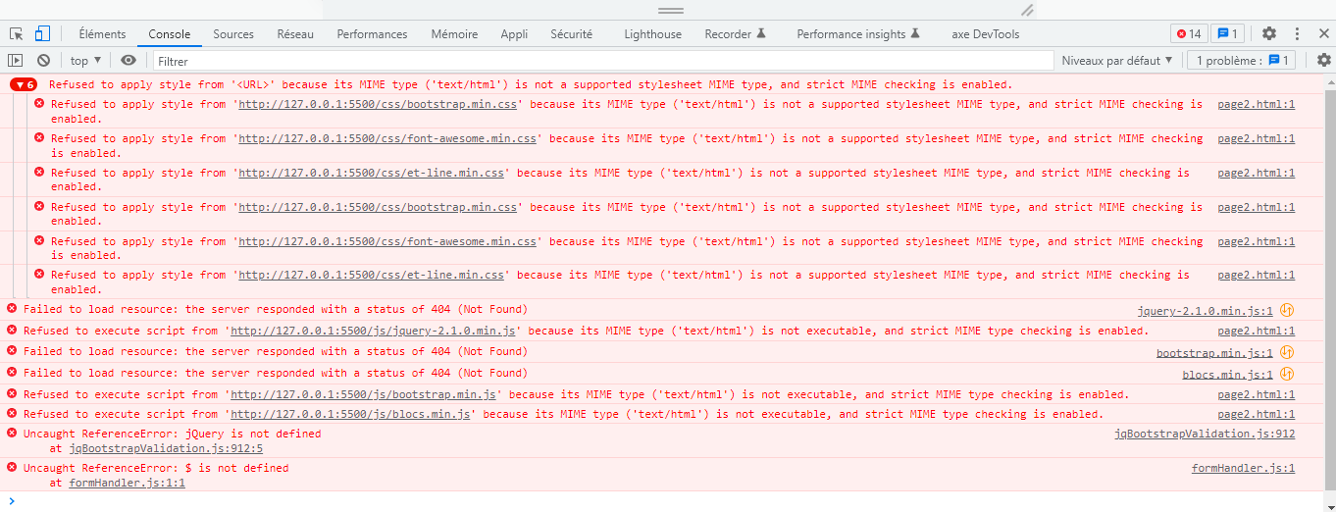 Des erreurs 404 apparaissent sur la page 2 du site web, cela n'as pas d'impact,mais pourrais pérturber l'utilisateur | Pour l'accessibilité du site il est nécessaire de remédier a ces erreur, afin de fluidifier l'accès du site.

